sume_euro_0323_graf
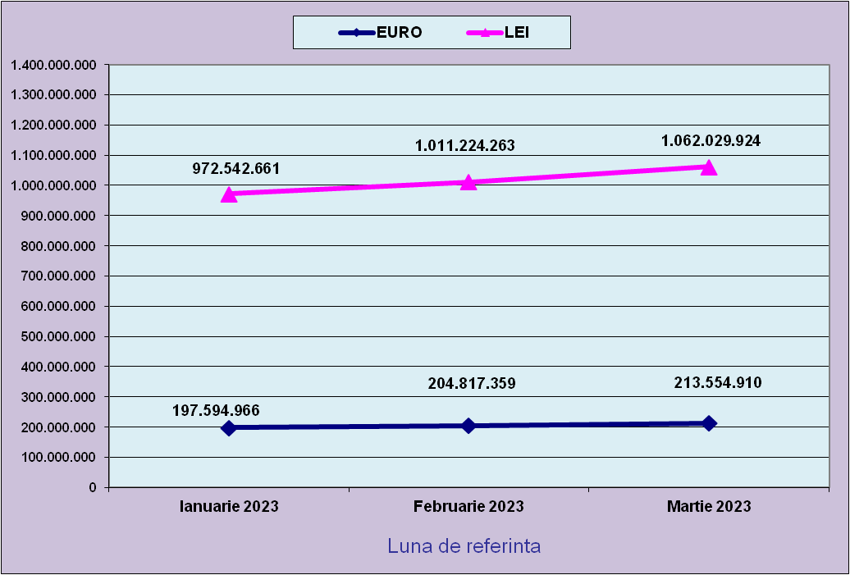
 | Ianuarie 2023 | Februarie 2023 | Martie 2023
EURO | 197,594,966 | 204,817,359 | 213,554,910
LEI | 972,542,661 | 1,011,224,263 | 1,062,029,924
curs EURO | 4.9219 | 4.9372 | 4.9731
 | 1Euro 4,9219 BNR 20/03/2023) | 1Euro 4,9372 BNR 18/04/2023) | 1Euro 4,9731 BNR 18/05/2023)

evolutie_rp_0323_graf
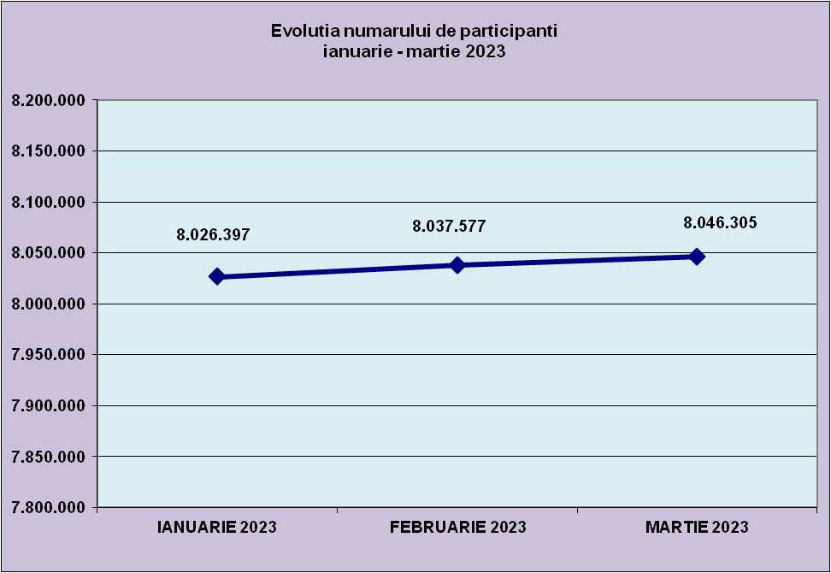
IANUARIE 2023 | FEBRUARIE 2023 | MARTIE 2023
8,026,397 | 8,037,577 | 8,046,305

evolutie_aleatorii_0323_graf
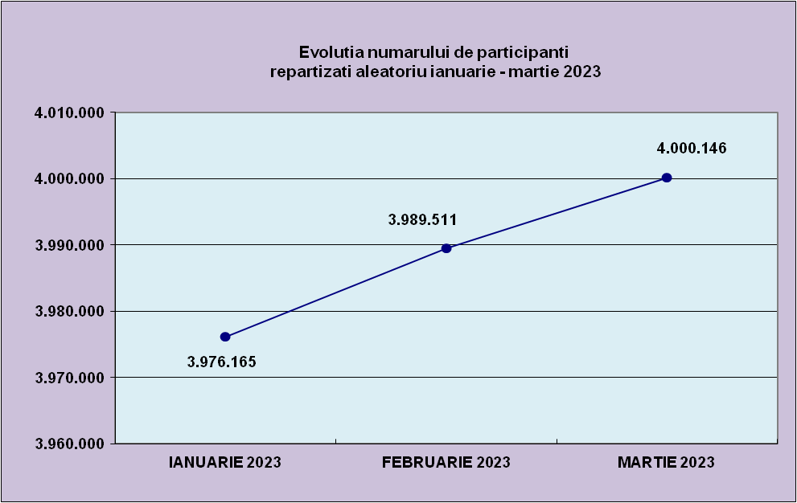
IANUARIE 2023 | FEBRUARIE 2023 | MARTIE 2023
3,976,165 | 3,989,511 | 4,000,146

Sheet1
Repartizarea pe sexe a participantilor la luna de referinta MARTIE 2023
femei | 3,863,988
barbati | 4,182,317

Sheet2
Situatie centralizatoare privind repartizarea pe sexe si categorii de varsta a participantilor aferente lunii de referinta MARTIE 2023
 | 15-25 ani 25-35 ani 35-45 ani peste 45 de ani
15-25 ani | 690,908
25-35 ani | 2,029,512
35-45 ani | 2,802,789
peste 45 de ani | 2,523,096

